1
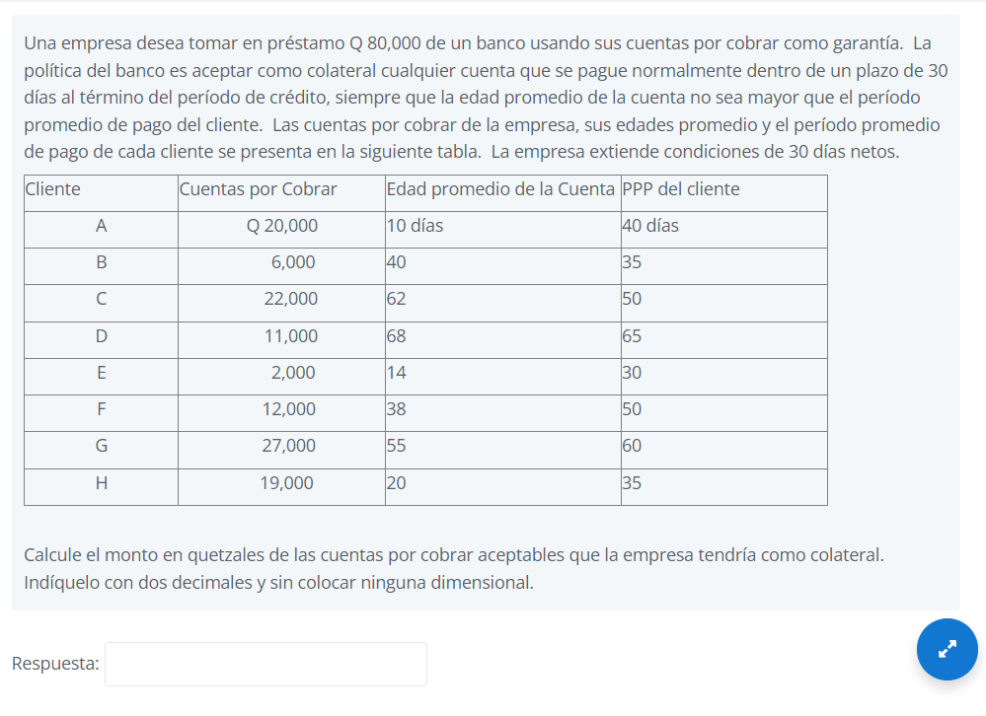
Cliente | Cuentas por Cobrar
A | Q20,000.00
E | Q2,000.00
F | Q12,000.00
G | Q27,000.00
H | Q19,000.00
 | Q80,000.00

2 y 3
$$Costo de no aprovechar descuento= \frac{\% Descuento ofrecido}{100−\% Descuento ofrecido}∗\frac{Días del año}{Vencimiento Cuenta −Plazo del Descuento}$$

Plazo del descuento | 10
Vencimiento Cuenta | 45
Descuento ofrecido | 3%
Días del año | 365
Costo de no aprovechar el descuento | 32.25%

Erica tiene razón porque el costo de no aprovechar el descuento es mayor a la tasa del préstamo

4
Proveedor | A | B
Plazo del descuento | 20 | 10
Vencimiento Cuenta | 60 | 55
Descuento ofrecido | 1% | 3%
Días del año | 365 | 365
Costo de no aprovechar el descuento | 9.22% | 25.09%

$$Costo de no aprovechar descuento= \frac{\% Descuento ofrecido}{100−\% Descuento ofrecido}∗\frac{Días del año}{Vencimiento Cuenta −Plazo del Descuento}$$

7 y 10
Valor del préstamo (Valor Presente en Ing. Económica) | Q50,000.00
Plazo | 8 | meses
Tasa de interés | 20%

 |  |  | = Tasa efectiva/(1-Tasa efectiva) = | 15.38%

Tasa efectiva | 13.33%

Es la misma que la de arriba

